Estadísticas
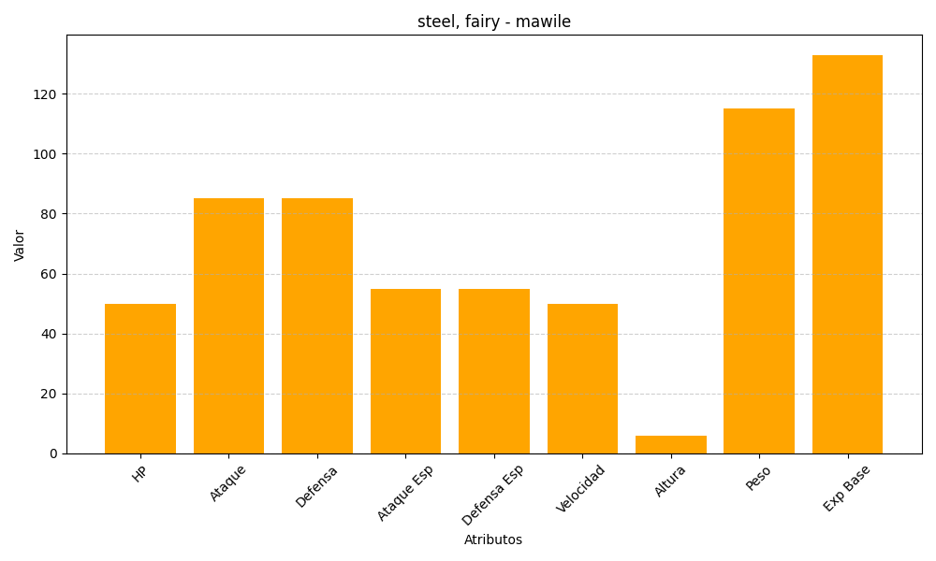
ID | Nombre | Tipo | HP | Ataque | Defensa | Ataque Especial | Defensa Especial | Velocidad | Altura | Peso | Experiencia Base
303 | mawile | steel, fairy | 50 | 85 | 85 | 55 | 55 | 50 | 6 | 115 | 133

